상품제안서
FOR LG 2포트 USB 어댑터 충전기 2.1A | 상품코드: S02152

 |  |  |  |  |  |  | 02-713-8555 | www.synergygift.co.kr
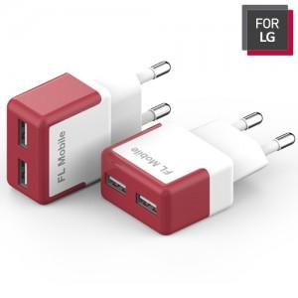

【상세/제작정보】 | 슬림한 사이즈 2포트 2시간 내외 완충

【인쇄/포장옵션】 | 실크, 레이저 / 포장지포장

【공급단가】 | 수량 | 100~ | 300~ | 500~ | 1,000~ | 2,000~
*VAT별도 | 단가 | 4,190원 | 4,030원 | 3,870원 | 3,720원 | 3,620원

【상품 URL】 | https://www.synergygift.co.kr:443/src/goods_detail.php?gdno=10549

